Gráfica
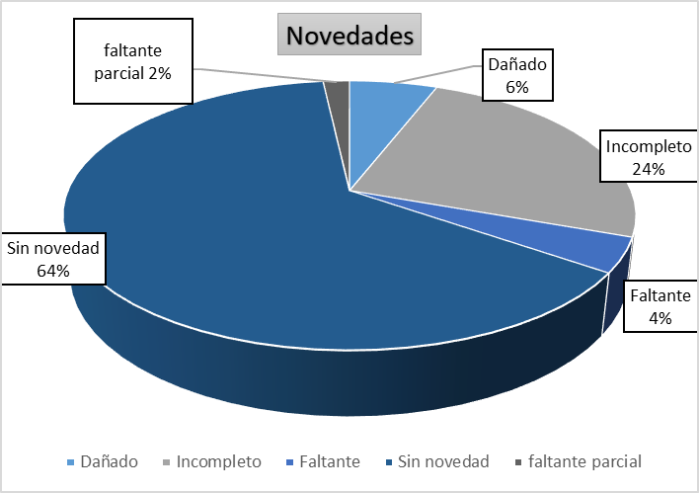
OBSERVACIÓN
DAÑADO | 20
FALTA PARCIAL | 6
INCOMPLETO | 83
NO ESTA | 14
SIN NOVEDAD | 215

